沙发
海绵的学名叫做软质聚氨酯泡沫，其中用于沙发填充物的泡沫有三类：常规海绵、高回弹性海绵和乱孔海绵。
海绵优点
（1）较好的回弹性：密度越高的海绵的回弹性能越好；
（2）较好的柔软性：海绵的柔软性也是比较好的，而且比较舒适；
（3）优良的机械性：在承受压力时可以自动回弹和还原，压缩和回弹时具有极好的缓冲性。
（4）实惠的价格：与其他羽绒和乳胶填充物相较，价格较实惠。
海绵缺点
（1）承托性不佳：海绵较软，承托力不强，久用之后会产生凹陷和变形的现象；
（2）透气性一般：海绵的透气性能一般，人在在坐卧的过程中产生的废气不能及时排除，坐垫就容易滋生细菌；
（3）吸水性强：海绵将人身体的汗液吸收进去而不进行排除，就会变潮、发霉。

乳胶填充时一般与鸭绒一起填装的，这样的成本相对实惠一些，乳胶做填充物的沙发性能各方面呢有非常好，但是也有一些小缺点。
乳胶优点
（1）高弹性：乳胶填充的沙发坐靠垫接触人体的面积要比普通沙发接触人体面积高处很多，可以达到均匀分散人体重量的承受力；
（2）杀菌性：乳胶填充物会散发出天然的乳胶气息，这种香味能让许多蚊虫不敢靠近，达到驱蚊的效果；
（3）透气性：乳胶填充物有良好的透气性，阻碍螨虫的滋生，干净整洁；
（4）无噪音：乳胶散发无噪音，无振动。
乳胶缺点
（1）产生氧化过程：氧化后的表面就会脱皮屑，产生异味；
（2）皮肤过敏：世界上大约有30%的人会对乳胶产生过敏反应；
（3）价格高：乳胶填充物相比其他的填充物价格较高。

沙发结构工艺
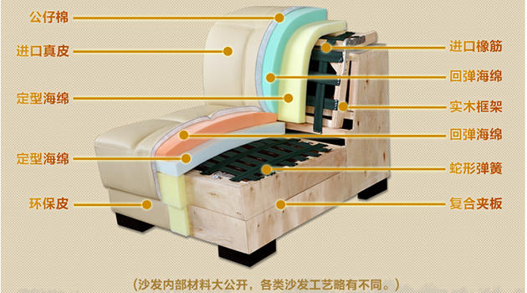

沙发结构工艺

沙发结构目前市场上的沙发在结构工艺上大体分：
A、实木结构

由于木材资源紧缺，用于家具结构的硬杂木更趋稀少，加之对硬杂木的干燥处理需要很高技术手段、通过榫卯连接。因此，真正实木结构的沙发相当昂贵，且要问清实木的品种及工厂的技术手段。此类结构沙发相当稀少。
B、板木结构
使用廉价木方做横梁和直立支撑，结合多层复合板采用钉接方式制成结构骨架。此种结构使用材料成本低，制作简单，成型方便，制造效率高，是目前广泛采用的一种工艺结构。存在的缺点：多层复合板材甲醛含量高，容易造成污染及大量散发异味，牢固性一般受潮易变形，使用寿命短等。在选择时要注意晃动沙发检查结构的稳固性，打开底面拉链深呼吸闻一闻是否有意味，重力下坐感受冲力反应。
C、全钢焊接结构
普通标准方钢管在标准摸具下焊接成型，进行防锈处理。此种工艺成型难度大，工时长，技术要求高。优点：结构稳定性好，强度高，环保好，使用寿命长。
目前欧洲沙发大多采用这种结构，是国内沙发未来发展的方向。北京市场上只有个别品牌有这种结构，是消费者选择的理想产品。沙发结构选择要点：以上三种结构类型可以通过问（问导购员所售沙发的结构情况），看（一看实物判断结构状况，二看使用材料的检验报告），试（坐试，移动沙发晃动），闻（闻气味）等方法判断结构优劣。另外，结构坐面的处理尤为重要，主要分为橡劲绷带（弹性好但使用寿命短，易出现塌陷）、木平板（无弹性，坐感差但使用寿命长）、蛇型钢簧（弹性好、坐感好、使用寿命长，一般使用于钢结构）。结构坐面是沙发受力的主要部位，也是沙发舒适性和使用寿 命长短的关键性部位，因此要重点询问和检查。
二、沙发填充物
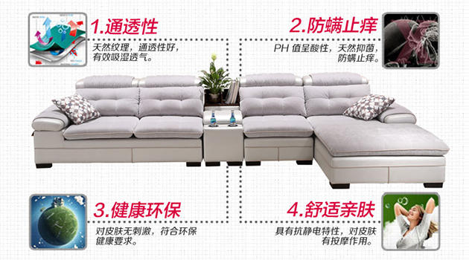

沙发填充物

沙发的填充物沙发的填充物主要有三种
A．软质聚氨脂泡沫（俗称海绵）
用于沙发填充的海绵主要分三大类常规海绵是一种常规聚醚和TDI为主体生成的海绵。特点是具有较好的回弹性，柔软性，透气性。高回弹海绵是一种活性聚磷和TDI为主体生成的海绵，其特点具有优良的机械性能，较好的弹性。压缩负荷大，耐燃性，透气性好。乱孔海绵是一种内孔经大小不一的天然海藻相仿的一种海绵，其特点是弹性好，压缩、回弹时具有极好的缓冲性。
B．羽绒填充物
羽绒做沙发填充物，坐感舒适、长期使用变形小，缺点是回弹慢，成本也高。一般在高级沙发中与海绵配合使用，或适宜做靠垫使用。
C．人造绵填充物
人造绵做沙发填充物，软性极好，坐感舒适，但机械性能差，压缩负荷小，只宜做靠垫。沙发的填充物的选择点：根据填充物的种类不同，在使用上有很大区别。一般情况下，布艺沙发的坐垫填充物应该采用30公斤/立方米以上的高回弹海绵较为合适，在形式上大多采用整块海绵填充的方式，最好的形式是采用30公斤/立方米以上高回弹海绵及乱孔海绵结合羽绒或人造棉叠加结合增加舒适感和使用寿命。选择时要问清填充物的种类，若填充物是海绵要了解所使用海绵的密度，用重力感受坐垫的回弹效果，坐上感觉坐感的舒适性等。一般用海绵的坐垫，国家标准25KG/M3，国际标准35KG/M3。底面结构，高弹蛇簧结构优于绷带结构，优质绷带好于劣质绷带结构，在上述两条原则下，欧洲高级沙发普遍采用三明治结构设计。
三、沙发用料
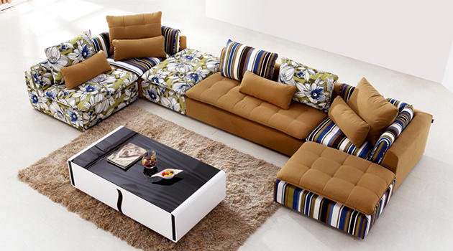

沙发用料

1、布艺沙发
沙发面料布艺面料的密度关系到沙发产品长期使用的机械磨损寿命，国家标准用于沙发面料的密度大于300D。大多使用混纺面料或化纤面料，目前我国的纺织的超细纤维纯棉面料还很难用于沙发表面，由于纯面的缩水性、耐久性、回弹性等因素，布艺沙发很少使用纯棉面料。总结：选择布艺沙发应从内到外进行逐步查验，不能仅从样式判断优劣，沙发作为家具的使用率最高，是家居生活的主要组成部分，应从环保、舒适、耐久、健康的角度慎重选择，多了解一些基本常识，不能被外表所蒙蔽，而要内外兼顾使其物有所值。
2、皮艺沙发
皮艺沙发外皮可氛围全青皮、半青皮和压纹皮。全青皮是指对去毛和肉的原皮，直接染色，并作轻微喷涂以填充伤痕的成皮。 这类皮质透气性、舒适感俱佳，由于在制革时使用的化学药剂较少，也无害健康，极易保养。从沙发成品的外貌来看，大多呈皮草本色，并多有皮表自然花纹。用手轻压时，出现褶皱较少。半青皮是将原皮即全青皮剥离后下面的一层切割较厚的表皮，相对全青皮来说，伤痕和虻眼较多，需要经过适度打磨才能作为沙发用皮。因半青皮成品沙发真实感尚足，观感、质感和舒适感都较好，所以还是皮中上品，价格较全青皮沙发来说也便宜很多，是大多消费者的选择。第三种是压纹皮，即将原皮剥离后的一层切割较薄的半青皮。这类批伤痕较重，虻眼较深，需经深度打磨再填充后选作沙发用皮。因为皮表面的观感和质感较差，为了弥补这种不足，工艺上大都加以压花。

风格
